상품제안서
헬프맨 멀티 포켓 맥세이프 카드지갑 | 상품코드: F32517

 |  |  |  |  |  |  | 02-412-0044 | www.easy1.co.kr
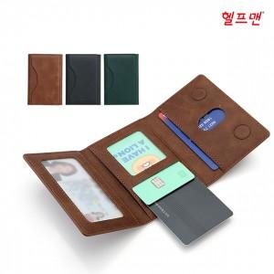

【상세/제작정보】

【인쇄/포장옵션】 | 풀칼라 / 시판박스

【공급단가】 | 수량 | 50~ | 100~ | 500~ | 1,000~ | 2,000~
*VAT별도 | 단가 | 6,840원 | 6,720원 | 6,550원 | 6,440원 | 6,270원
 | 맥세이프링 | 240원 | 230원 | 230원 | 220원 | 220원

【상품 URL】 | https://dev.easy1.co.kr:443/src/goods_detail.php?gdno=32517

